手順書
操作手順書 |  |  |  |  | 作成日時：2019/10/04-15:39:23

 | １．操作環境

 |  |  | シナリオファイル名 | C:\Users\Administrator\Desktop\動作確認手順\入金消込日記帳(個別全体).winsnr

 | ２．操作手順

 |  | ２．１．シナリオ：入金消込日記帳(個別/全体)
 |  |  | ２．１．１． [入金消込日記帳（個別/全体） ]ウィンドウ |  |  | 確認日 | 結果
 |  |  | 画面 | 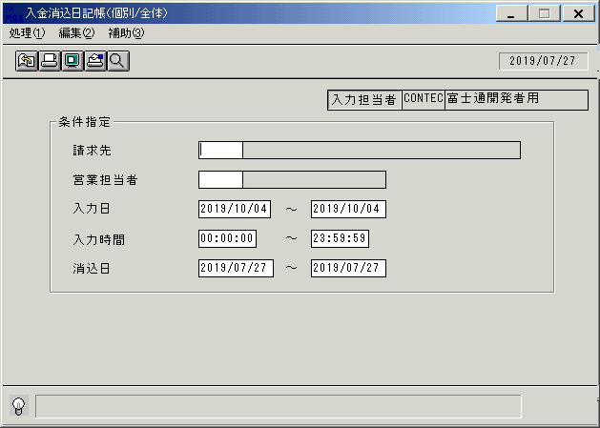
 |  |  | 操作内容 | 「入金消込日記帳（個別/全体） 」ウィンドウを初期表示します。

 |  |  | ２．１．２． [入金消込日記帳（個別/全体） ]ウィンドウ |  |  | 確認日 | 結果
 |  |  | 画面 | 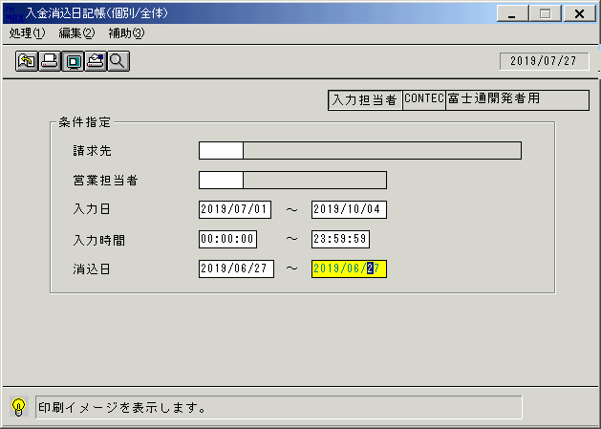
 |  |  | 操作内容 | 条件を変更し、「画面表示」ボタンをクリックします。

 |  |  | ２．１．３． [デスクトップ]ウィンドウ - [入金消込日記帳（個別/全体）･ﾚﾎﾟｰﾄ ]ウィンドウ |  |  | 確認日 | 結果
 |  |  | 画面 | 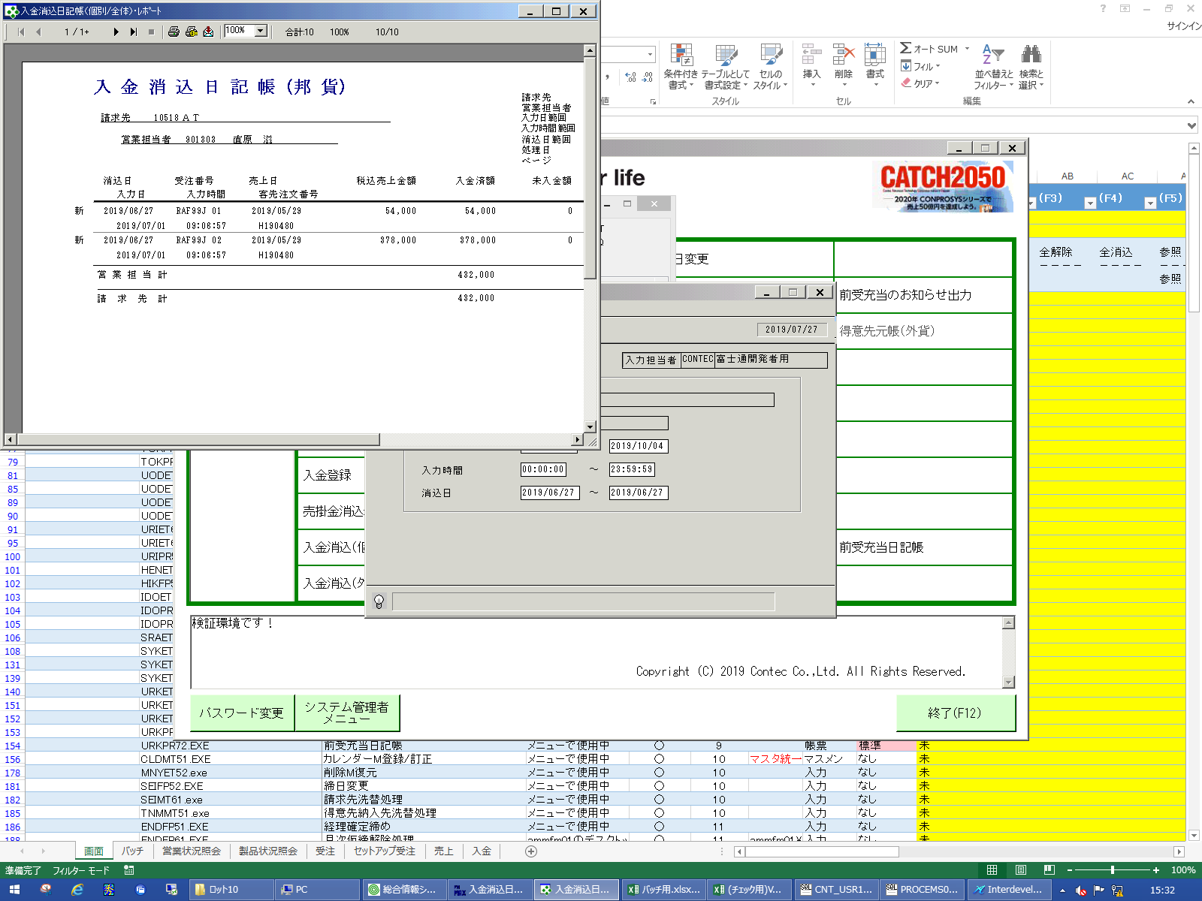
 |  |  | 操作内容 | 「入金消込日記帳（個別/全体）･ﾚﾎﾟｰﾄ 」ウィンドウを表示します。

 |  |  | ２．１．４． [デスクトップ]ウィンドウ - [入金消込日記帳（個別/全体）･ﾚﾎﾟｰﾄ ]ウィンドウ |  |  | 確認日 | 結果
 |  |  | 画面 | 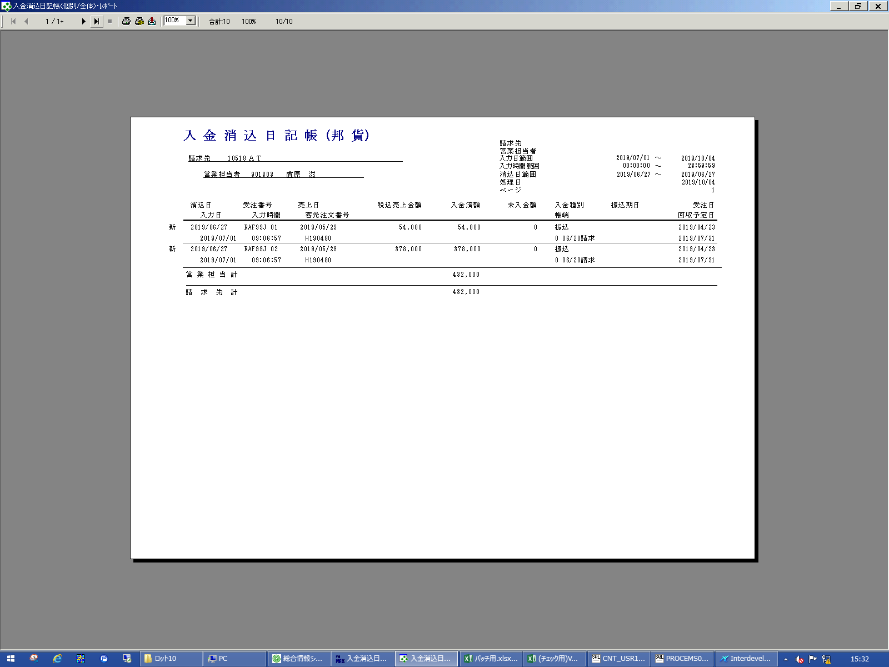
 |  |  | 操作内容 | 「入金消込日記帳（個別/全体）･ﾚﾎﾟｰﾄ 」ウィンドウを最大化し、最終ページボタンをクリックします。

 |  |  | ２．１．５． [デスクトップ]ウィンドウ - [入金消込日記帳（個別/全体）･ﾚﾎﾟｰﾄ ]ウィンドウ |  |  | 確認日 | 結果
 |  |  | 画面 | 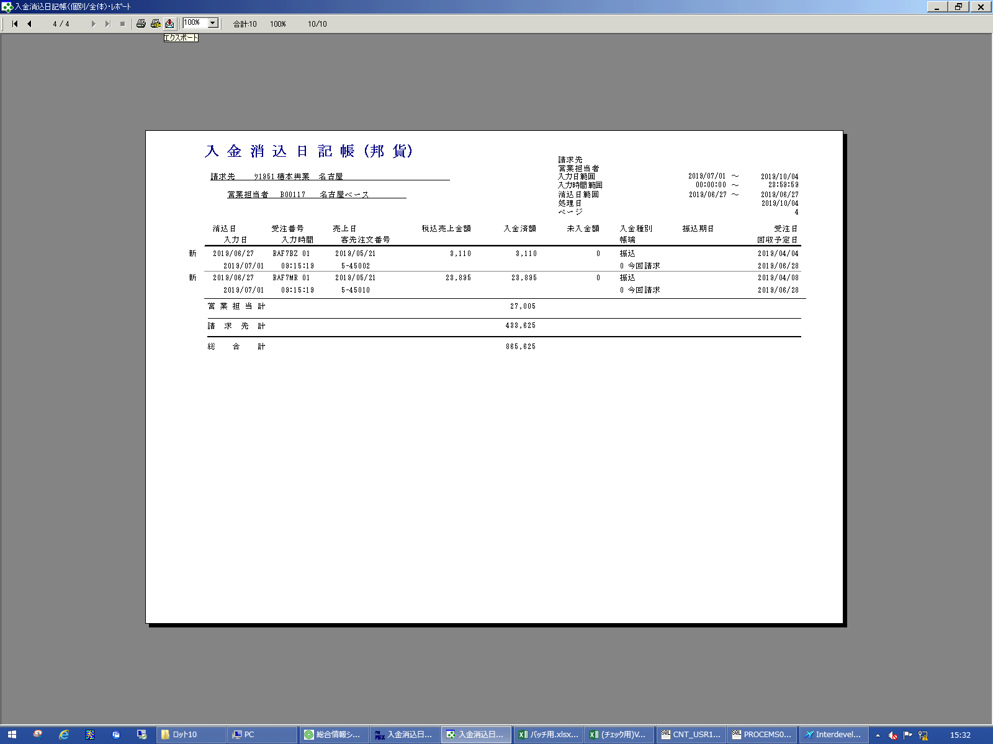
 |  |  | 操作内容 | 「エクスポート」ボタンをクリックします。

 |  |  | ２．１．６． [デスクトップ]ウィンドウ - [エクスポート ]ウィンドウ |  |  | 確認日 | 結果
 |  |  | 画面 | 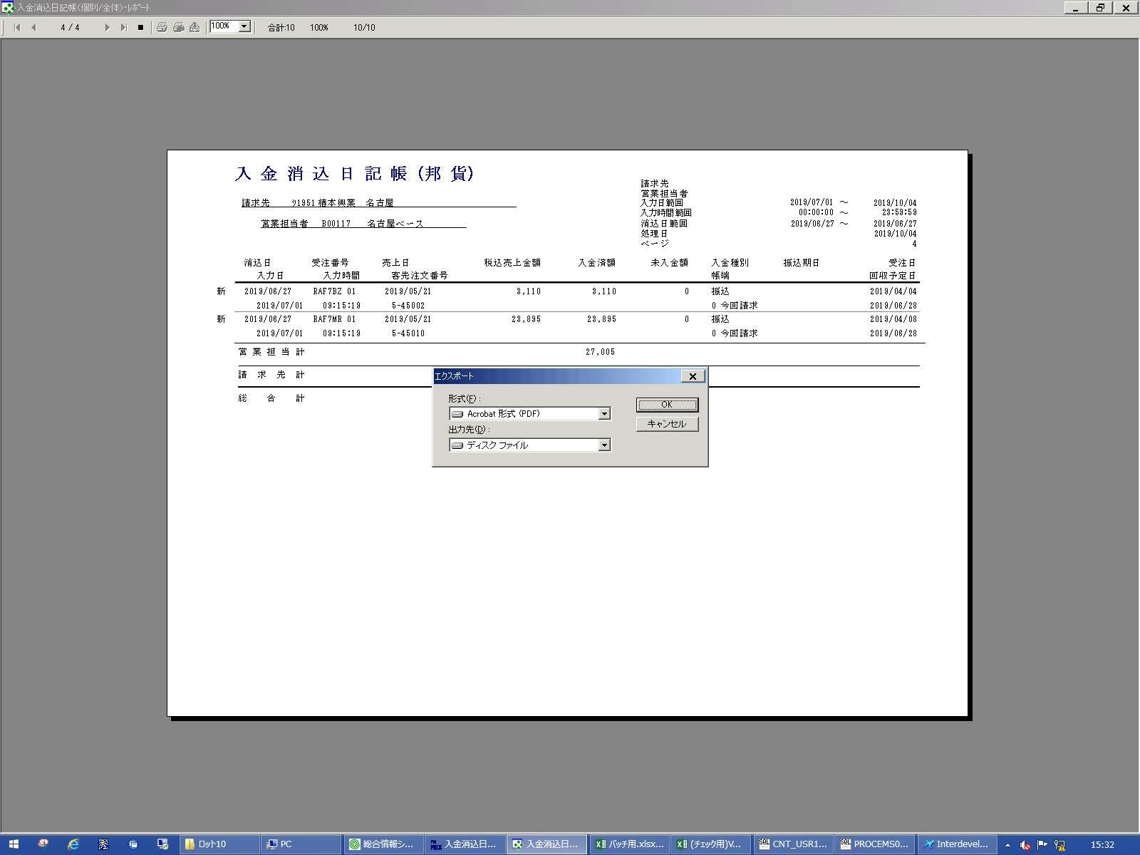
 |  |  | 操作内容 | そのまま「OK」ボタンをクリックします。

 |  |  | ２．１．７． [デスクトップ]ウィンドウ - [エクスポート オプション ]ウィンドウ |  |  | 確認日 | 結果
 |  |  | 画面 | 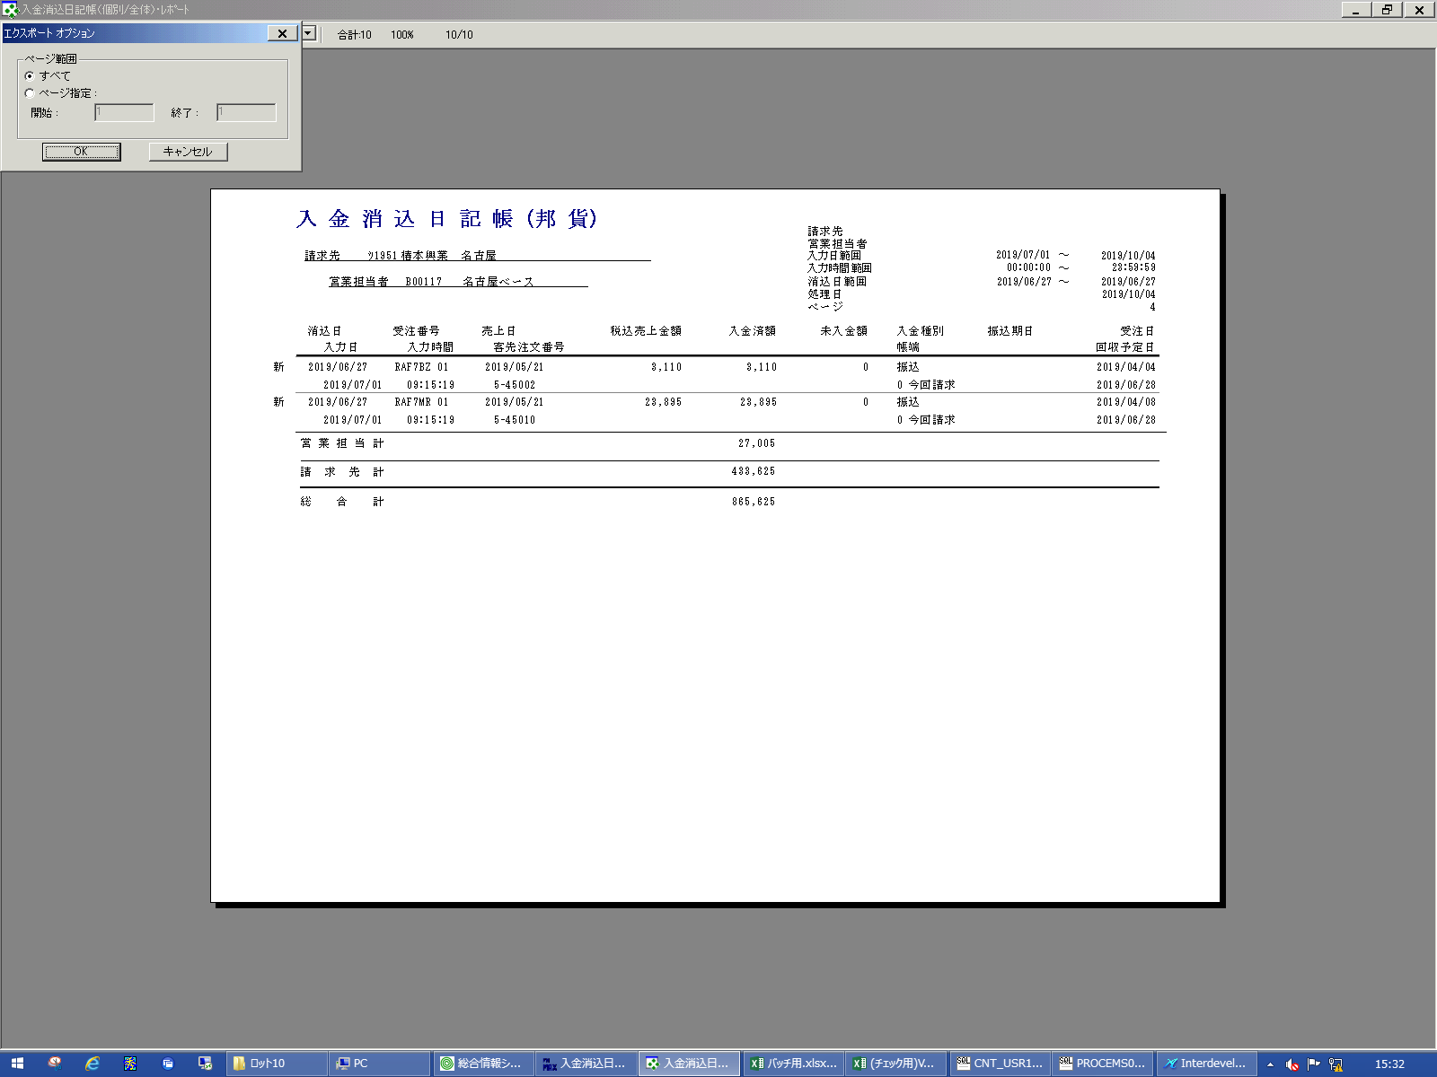
 |  |  | 操作内容 | 「OK」ボタンをクリックします。

 |  |  | ２．１．８． [デスクトップ]ウィンドウ - [エクスポート ファイルの選択 ]ウィンドウ |  |  | 確認日 | 結果
 |  |  | 画面 | 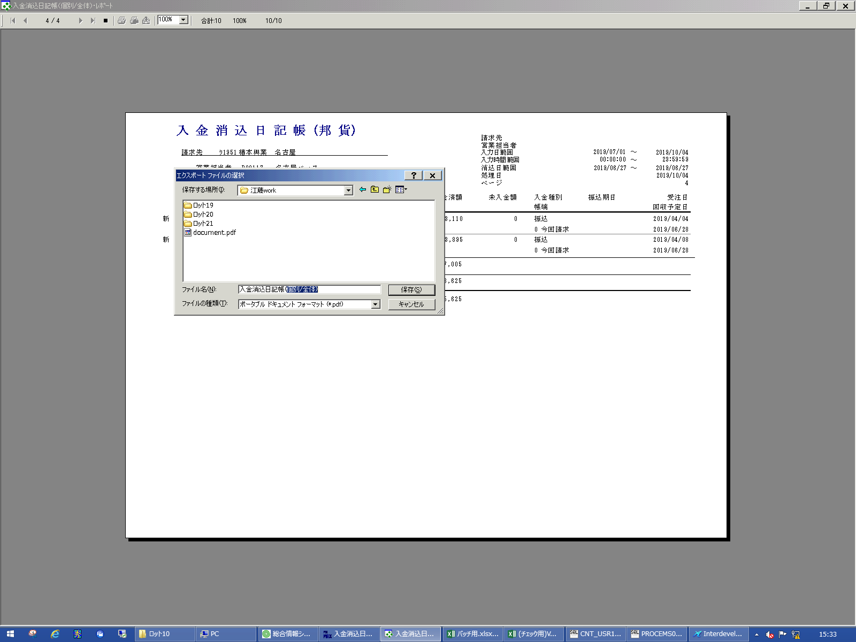
 |  |  | 操作内容 | 「ファイル名」を入力し、「保存」ボタンをクリックします。

 |  |  | ２．１．９． [デスクトップ]ウィンドウ - [入金消込日記帳（個別/全体）･ﾚﾎﾟｰﾄ ]ウィンドウ |  |  | 確認日 | 結果
 |  |  | 画面 | 
 |  |  | 操作内容 | 「×」ボタンを押して元の画面に戻ります。

 |  |  | ２．１．１０． [入金消込日記帳（個別/全体） ]ウィンドウ |  |  | 確認日 | 結果
 |  |  | 画面 | 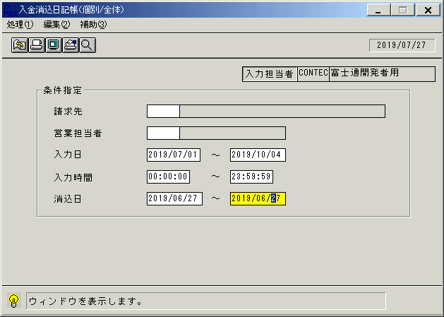
 |  |  | 操作内容 | 「入金消込日記帳（個別/全体） 」ウィンドウを表示します。

